TC_TimKiem
Back to TestReport | To Buglist | PASS | 7 | #REF!
Module Code | WithDraw | Fail | 2 | #REF!
Tester | Hoàng Tiến Đạt |  | #REF! | Number of cases: 10
ID | Test Case Description (Tên test case) | Pre -Condition (Điều kiện trước) | Test Case Procedure (Các bước kiểm thử) | Expected Output (Kết quả mong muốn) | Actual results (Kết quả thực tế) | Status (Trạng thái) | Test date | Note
TC026 | Không nhập giá trị | Người dùng đã truy cập vào trang web | B1: Truy cập vào website https://taigamekp.com B2: Click vào thanh tìm kiếm B3: Bỏ trống thanh tìm kiếm B4: Nhấn Enter hoặc biểu tượng tìm kiếm | Hệ thống hiện thông báo "Vui lòng điền vào trường này" | Hệ thống hiện thông báo "Vui lòng điền vào trường này" | Pass
TC027 | Nhập dấu khoảng trắng " " | Người dùng đã truy cập vào trang web | B1: Truy cập vào website https://taigamekp.comhttps://taigamekp.com B2: Click vào thanh tìm kiếm B3: Nhập khoảng trắng trên thanh tìm kiếm B4: Nhấn Enter hoặc biểu tượng tìm kiếm | Hiện thông báo "Không được chỉ chứa khoảng trắng" | Hệ thống không phản hồi | Fail
TC028 | Nhập kí tự là số | Người dùng đã truy cập vào trang web | B1: Truy cập vào website https://taigamekp.com B2: Click vào thanh tìm kiếm B3: Nhập "1" thanh tìm kiếm B4: Nhấn Enter hoặc biểu tượng tìm kiếm | Hiện các sản phẩm chứa số 1 có trong thông tin sản phẩm | Hệ thống hiển thị danh sách sản phẩm | Pass
TC029 | Nhập kí tự đặc biệt "@" | Người dùng đã truy cập vào trang web | B1: Truy cập vào website https://taigamekp.com B2: Click vào thanh tìm kiếm B3: Nhập "@" thanh tìm kiếm B4: Nhấn Enter hoặc biểu tượng tìm kiếm | Hiện sản phẩm nếu có thông tin sản phẩm chứa kí tự "@" Hiển thị thông báo không tìm thấy sản phẩm nếu không có sản phẩm nào chứa kí tự đó và hiện thông báo không chứa các kí tự đặc biệt hay emoji | Hiển thị thông báo không tìm thấy kết quả tìm kiếm cho "@" | Pass
TC030 | Nhập vào một phần tên game | Người dùng đã truy cập vào trang web | B1: Truy cập vào website https://taigamekp.com B2: Click vào thanh tìm kiếm B3: Nhập "Call" thanh tìm kiếm B4: Nhấn Enter hoặc biểu tượng tìm kiếm | Hiển thị ra những game có từ call trong tên game | Hiển thị ra những game có từ call trong tên game | Pass
TC031 | Nhập tên bộ game | Người dùng đã truy cập vào trang web | B1: Truy cập vào website https://taigamekp.com B2: Click vào thanh tìm kiếm B3: Nhập "Call of Duty " thanh tìm kiếm B4: Nhấn Enter hoặc biểu tượng tìm kiếm | Hiển thị ra tất cả các game của bộ game | Không hiển thị đầy đủ bộ game đó | Fail |  | lỗi tìm kiếm phải ghi đầy đủ tên của các bản game còn lại mới tìm được | 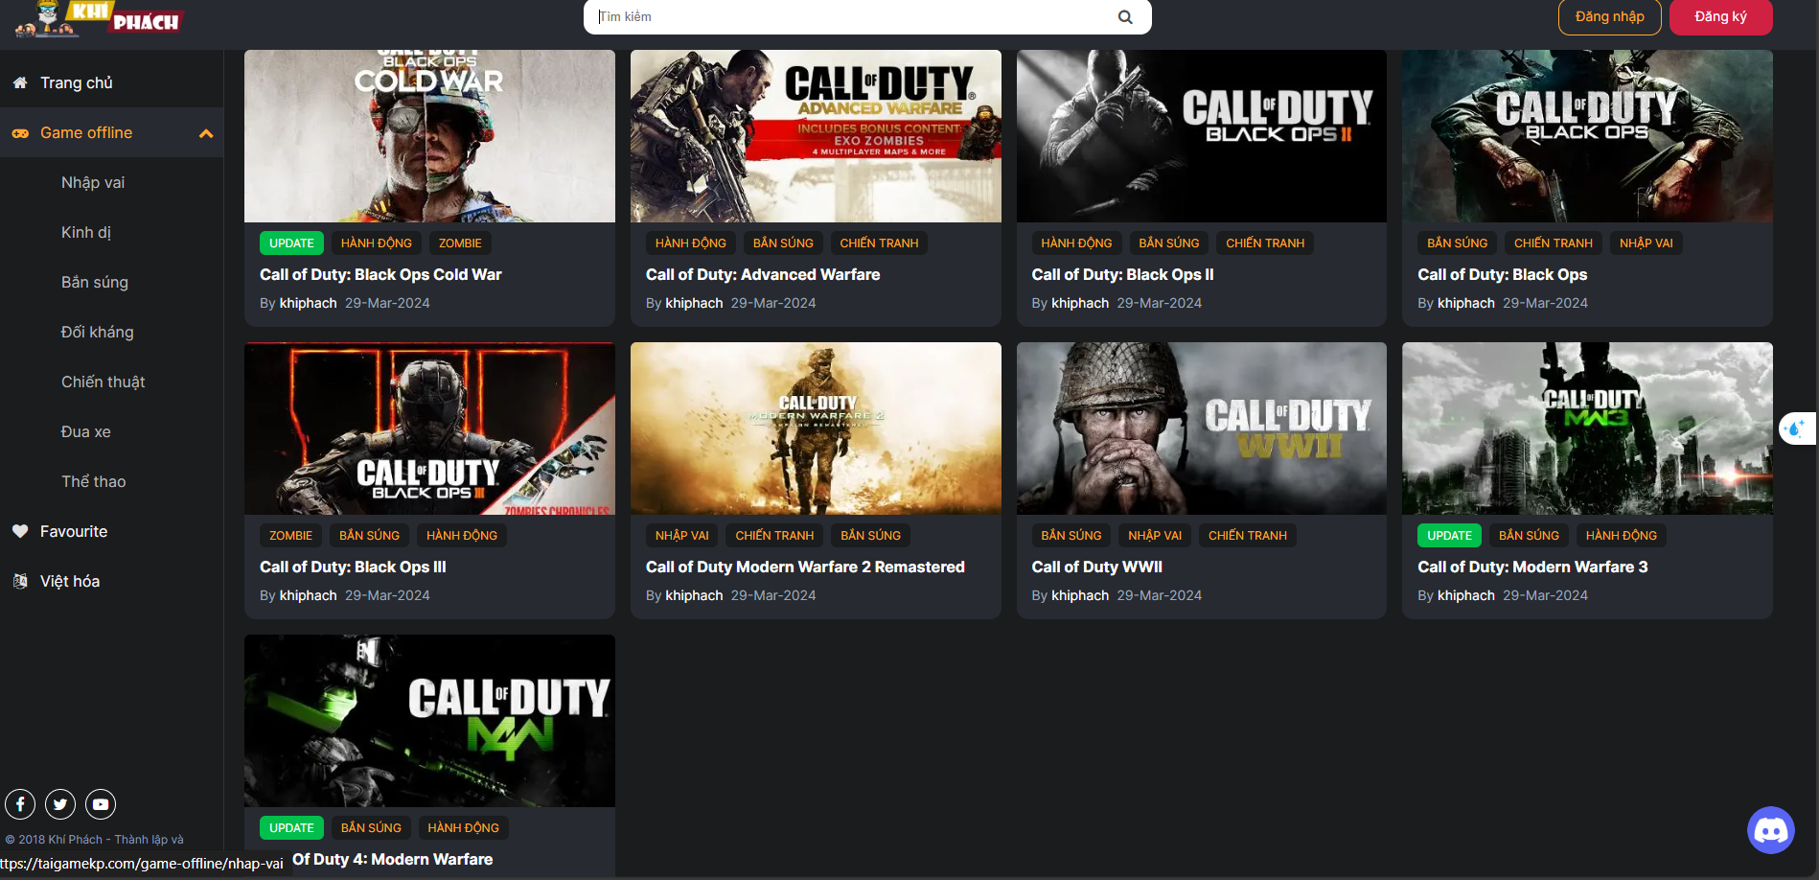
UI Testing
TC032 | Kiểm tra cỡ chữ của văn bản placeholder trong thanh tìm kiếm | Thanh tìm kiếm hiển thị trên trang | 1. Mở trang tìm kiếm. 2. Kiểm tra cỡ chữ của văn bản placeholder trong thanh tìm kiếm. | Văn bản placeholder "Tìm kiếm" có cỡ chữ đúng theo thiết kế. | Văn bản placeholder "Tìm kiếm" có cỡ chữ đúng theo thiết kế. | Pass
TC033 | Kiểm tra màu sắc của văn bản placeholder trong thanh tìm kiếm | Thanh tìm kiếm hiển thị trên trang | 1. Mở trang tìm kiếm. 2. Kiểm tra màu sắc của văn bản placeholder trong thanh tìm kiếm. | Văn bản placeholder "Tìm kiếm" có màu sắc đúng theo thiết kế. | Văn bản placeholder "Tìm kiếm" có màu sắc đúng theo thiết kế. | Pass
TC034 | Kiểm tra font chữ của văn bản placeholder trong thanh tìm kiếm | Thanh tìm kiếm hiển thị trên trang | 1. Mở trang tìm kiếm. 2. Kiểm tra font chữ của văn bản placeholder trong thanh tìm kiếm. | Văn bản placeholder "Tìm kiếm" có font chữ đúng theo thiết kế. | Văn bản placeholder "Tìm kiếm" có font chữ đúng theo thiết kế. | Pass

TC_Hienthigame
Back to TestReport | To Buglist | PASS | 13 | #REF!
Module Code | WithDraw | Fail | 4 | #REF!
Tester | Hoàng Tiến Đạt |  | #REF! | Number of cases: 18
ID | Test Case Description (Tên test case) | Pre -Condition (Điều kiện trước) | Test Case Procedure (Các bước kiểm thử) | Expected Output (Kết quả mong muốn) | Actual results (Kết quả thực tế) | Status (Trạng thái) | Test date | Note
TC035 | Chọn phân loại "Bắn Súng" | Vào trang chủ | 1. Mở trang chủ 2.Chọn phần game offline 3. Nhấn vào menu "Bắn Súng" | Hiển thị danh sách các trò chơi thuộc thể loại "Bắn Súng" | Hiển thị danh sách các trò chơi thuộc thể loại "Bắn Súng" | Pass | 2024-12-27
TC036 | Chọn phân loại "Nhập Vai" | Vào trang chủ | 1. Mở trang chủ 2.Chọn phần game offline 3. Nhấn vào menu "Nhập Vai" | Hiển thị danh sách các trò chơi thuộc thể loại "Nhập Vai" | Hiển thị danh sách các trò chơi thuộc thể loại "Nhập Vai" | Pass | 2024-12-27
TC037 | Chọn phân loại "Kinh Dị" | Vào trang chủ | 1. Mở trang chủ 2.Chọn phần game offline 3. Nhấn vào menu "Kinh Dị" | Hiển thị danh sách các trò chơi thuộc thể loại "Kinh Dị" | Hiển thị danh sách các trò chơi thuộc thể loại "Kinh Dị" | Pass | 2024-12-27
TC038 | Chọn phân loại "Đối Kháng" | Vào trang chủ | 1. Mở trang chủ 2.Chọn phần game offline 3. Nhấn vào menu "Đối Kháng" | Hiển thị danh sách các trò chơi thuộc thể loại "Đối Kháng" | Hiển thị danh sách các trò chơi thuộc thể loại "Đối Kháng" | Pass | 2024-12-27
TC039 | Chọn phân loại "Chiến Thuật" | Vào trang chủ | 1. Mở trang chủ 2.Chọn phần game offline 3. Nhấn vào menu "Chiến Thuật" | Hiển thị danh sách các trò chơi thuộc thể loại "Chiến Thuật" | Hiển thị danh sách các trò chơi thuộc thể loại "Chiến Thuật" | Pass | 2024-12-27
TC040 | Chọn phân loại "Đua Xe" | Vào trang chủ | 1. Mở trang chủ 2.Chọn phần game offline 3. Nhấn vào menu "Đua Xe" | Hiển thị danh sách các trò chơi thuộc thể loại "Đua Xe" | Hiển thị danh sách các trò chơi thuộc thể loại "Đua Xe" | Pass | 2024-12-27
TC041 | Chọn phân loại "Thể Thao" | Vào trang chủ | 1. Mở trang chủ 2.Chọn phần game offline 3. Nhấn vào menu "Thể Thao" | Hiển thị danh sách các trò chơi thuộc thể loại "Thể Thao" | Hiển thị danh sách các trò chơi thuộc thể loại "Thể Thao" | Pass | 2024-12-27
TC042 | Không chọn phân loại nào | Vào trang chủ | 1. Mở trang chủ 2. Chọn phần game offline | Hiển thị danh sách tất cả các trò chơi trong web | Hiển thị danh sách tất cả các trò chơi trong web | Pass | 2024-12-28
TC043 | Chọn game cùng thể loại | Vào trang chủ | 1. Mở trang chủ 2. Chọn phần game offline 3.Chọn game "Call of Duty MW4" 4.Chọn cùng thể loại | Hiển thị ra những game cùng thể loại liên quan đến bắn súng và chiến tranh | Hiện thị ra một số game không cùng thể loại như game anime,kinh dị | Fail | 2024-12-28 | 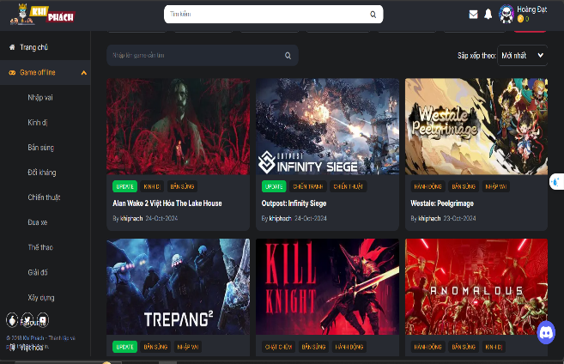
UI Testing
TC044 | Kiểm tra màu sắc của văn bản tiêu đề game | Trang hiển thị game mở | 1. Mở trang hiển thị game. 2. Kiểm tra màu sắc của văn bản tiêu đề game. | Văn bản tiêu đề game có màu sắc đúng theo thiết kế. | Văn bản tiêu đề game có màu sắc đúng theo thiết kế. | Pass | 2024-12-28
TC045 | Kiểm tra màu sắc của văn bản mô tả game | Trang hiển thị game mở | 1. Mở trang hiển thị game. 2. Kiểm tra màu sắc của văn bản mô tả game. | Văn bản mô tả game có màu sắc đúng theo thiết kế. | Văn bản mô tả game có màu sắc đúng theo thiết kế. | Pass | 2024-12-28
TC046 | Kiểm tra sắp xếp các phần tử trên trang | Trang hiển thị game mở | 1. Mở trang hiển thị game. 2. Kiểm tra sắp xếp các phần tử trên trang. | Các phần tử trên trang được sắp xếp đúng theo thiết kế. | Các phần tử trên trang được sắp xếp đúng theo thiết kế. | Pass | 2024-12-28
TC047 | Kiểm tra font chữ của văn bản tiêu đề game | Trang hiển thị game mở | 1. Mở trang hiển thị game. 2. Kiểm tra font chữ của văn bản tiêu đề game. | Văn bản tiêu đề game có font chữ đúng theo thiết kế. | Văn bản tiêu đề game có font chữ đúng theo thiết kế. | Pass | 2024-12-28
TC048 | Kiểm tra font chữ của văn bản mô tả game | Trang hiển thị game mở | 1. Mở trang hiển thị game. 2. Kiểm tra font chữ của văn bản mô tả game. | Văn bản mô tả game có font chữ đúng theo thiết kế. | Văn bản mô tả game có font chữ đúng theo thiết kế. | Pass | 2024-12-28
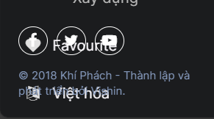
TC049 | Kiểm tra lỗi đè chữ của văn bản "Favourite" | Trang hiển thị game mở | 1. Mở trang hiển thị game. 2. Kiểm tra văn bản "Favourite" ở góc dưới bên trái màn hình. | Văn bản "Favourite" hiển thị rõ ràng, không bị đè lên các phần tử khác. | Văn bản "Favourite" bị đè lên các phần tử khác. | Fail | 2024-12-28
TC050 | Kiểm tra lỗi đè chữ của văn bản "© 2018 Khí Phách - Thành lập và phát triển bởi Vishin." | Trang hiển thị game mở | 1. Mở trang hiển thị game. 2. Kiểm tra văn bản "© 2018 Khí Phách - Thành lập và phát triển bởi Vishin." ở góc dưới bên trái màn hình. | Văn bản "© 2018 Khí Phách - Thành lập và phát triển bởi Vishin." hiển thị rõ ràng, không bị đè lên các phần tử khác. | Văn bản "© 2018 Khí Phách - Thành lập và phát triển bởi Vishin." bị đè lên các phần tử khác. | Fail | 2024-12-28
TC051 | Kiểm tra lỗi đè chữ của văn bản "Việt hóa" | Trang hiển thị game mở | 1. Mở trang hiển thị game. 2. Kiểm tra văn bản "Việt hóa" ở góc dưới bên trái màn hình. | Văn bản "Việt hóa" hiển thị rõ ràng, không bị đè lên các phần tử khác. | Văn bản "Việt hóa" bị đè lên các phần tử khác. | Fail | 2024-12-28

